ZiarnoWYKRESY
Średnie ceny zakupu pszenicy konsumpcyjnej i kukurydzy w przedsiębiorstwach | Średnie, miesięczne ceny zakupu pszenicy konsumpcyjnej i kukurydzy na przestrzeni 20 lat
dokonujących zakupu zbóż w układzie tygodniowym

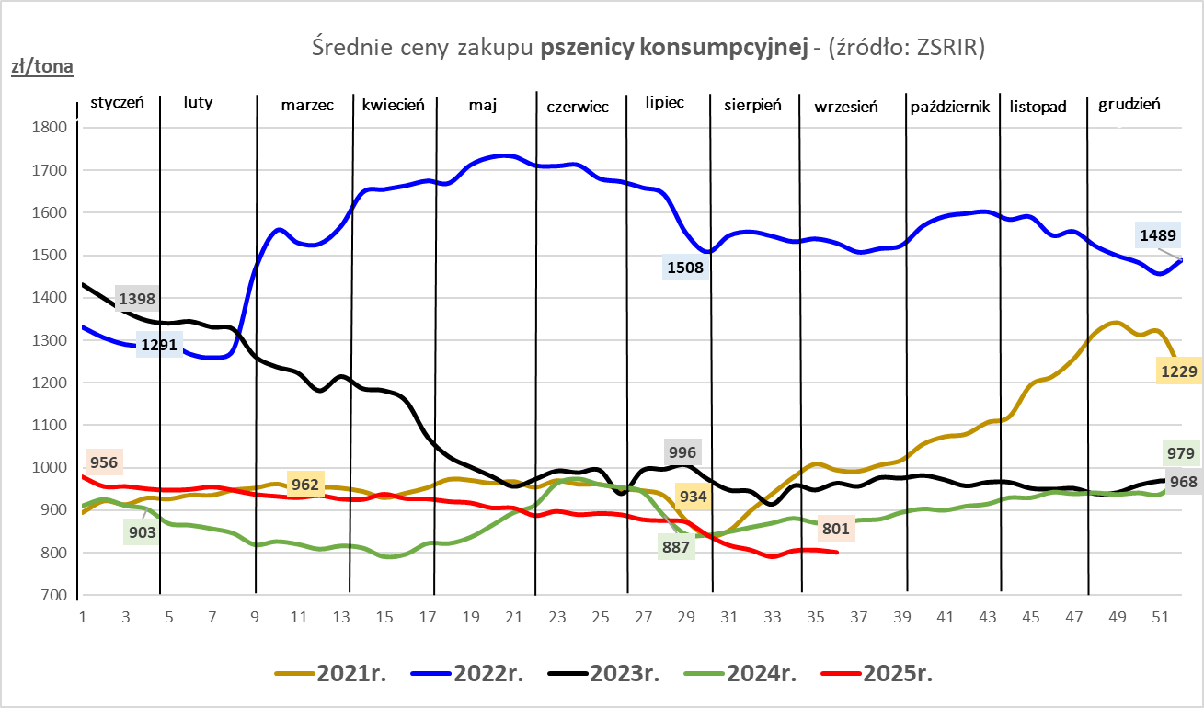
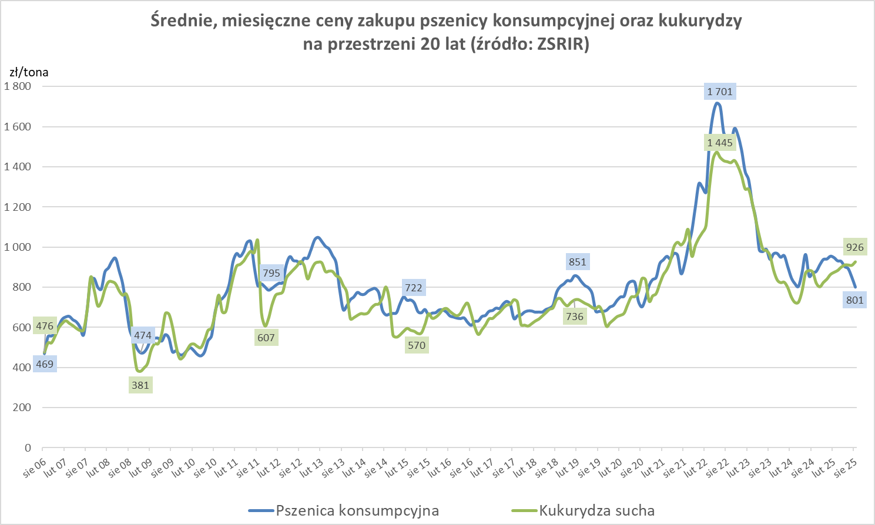

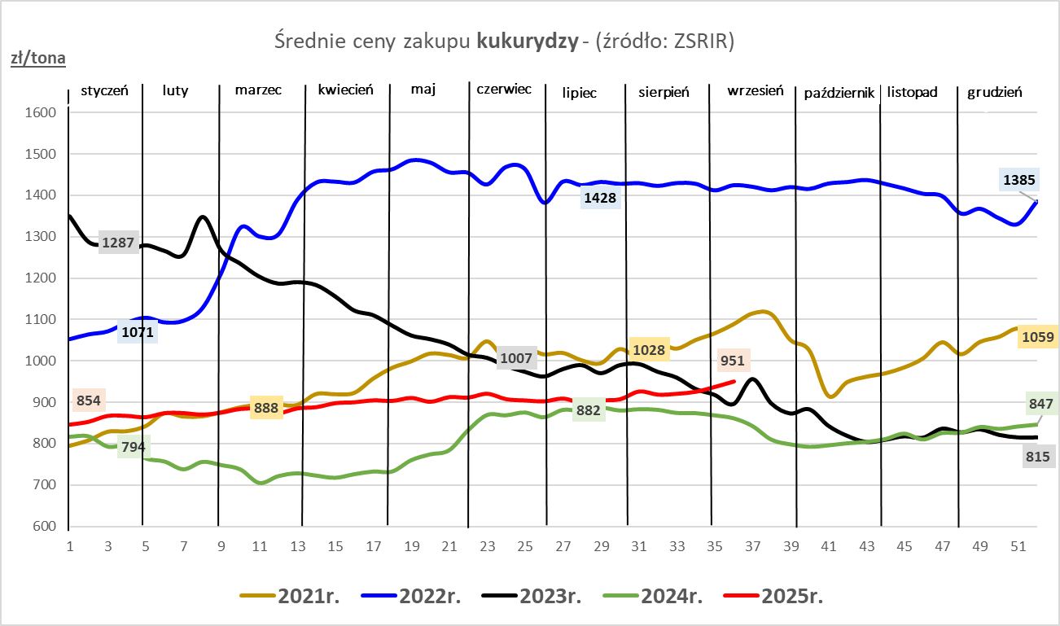

ZiarnoPL_UE_MATIF
Porównanie średnich cen pszenicy konsumpcyjnej i kukurydzy na giełdzie w Paryżu oraz w Polsce i UE
Ceny zbóż w poszczególnych krajach UE dostępne są na stronie | https://agriculture.ec.europa.eu/data-and-analysis/markets/overviews/market-observatories/crops/cereals-statistics_en
W związku z aktualizacją bazy danych KE (nawet do kilku tygodni wstecz) wyliczona średnia cena UE dla poszczególnych zbóż może ulegać zmianie

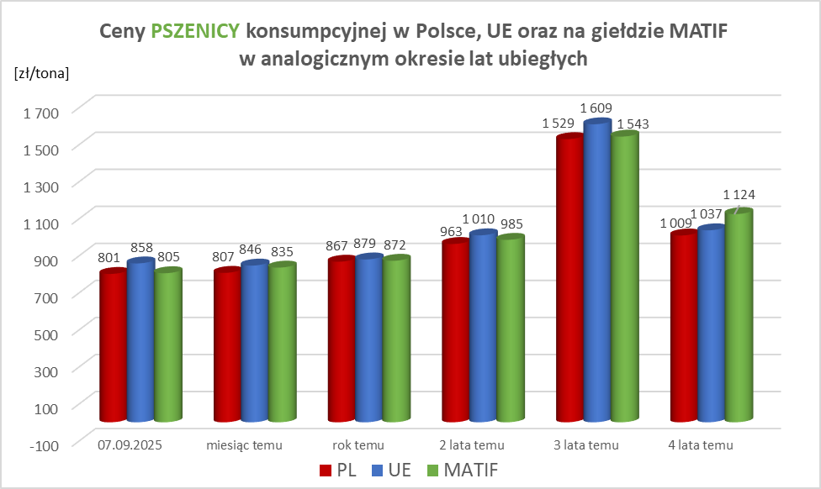
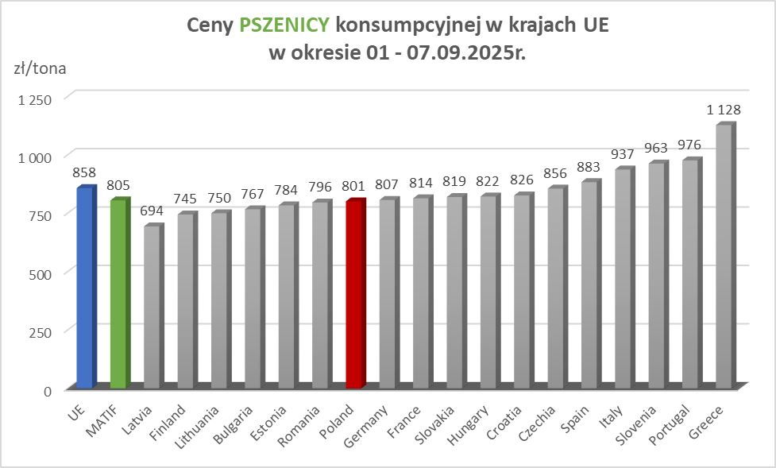

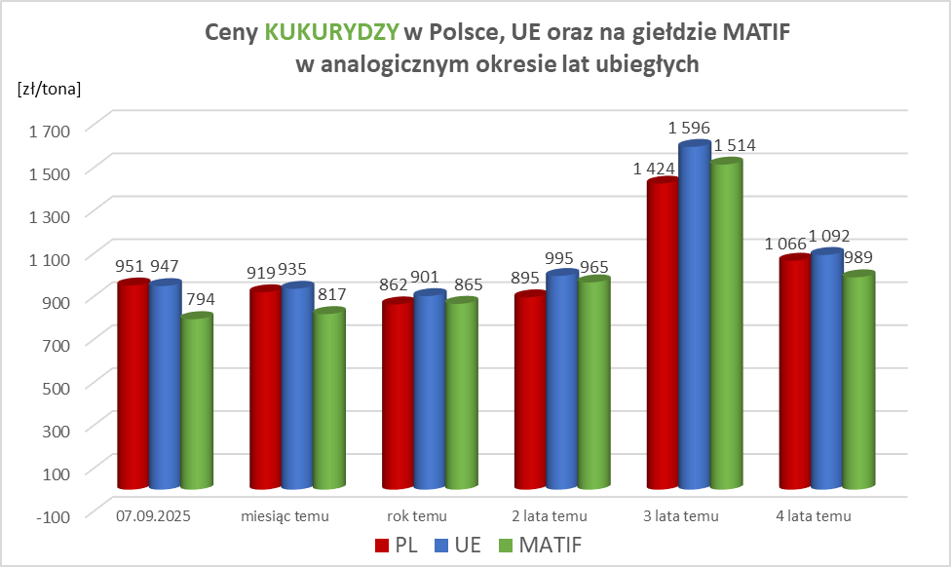
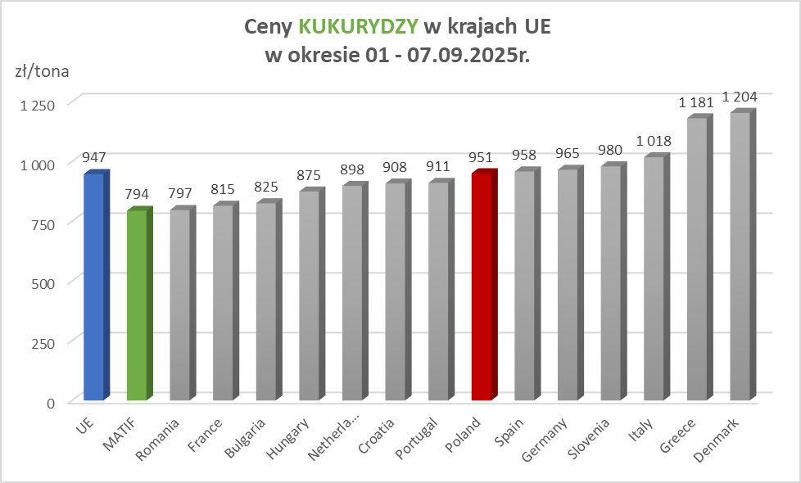

MąkaSPRZED
Średnie ceny sprzedaży mąk w przedsiębiorstwach prowadzących przemiał ziarna zbóż
w okresie: | 01 - 07.09.2025r.

 |  | POLSKA |  |  |  |  | MAKROREGION
 |  |  |  |  |  |  | Centralno-Wschodni |  |  | Południowy |  |  | Północno-Zachodni
MĄKA | TYP MĄKI | Cena [zł/tona] |  | Zmiana | Strukt. obrot. [%] |  | Cena [zł/tona] |  | Zmiana | Cena [zł/tona] |  | Zmiana | Cena [zł/tona] |  | Zmiana
 |  | 2025-09-07 | 2025-08-31 | ceny [%] | 2025-09-07 | 2025-08-31 | 2025-09-07 | 2025-08-31 | ceny [%] | 2025-09-07 | 2025-08-31 | ceny [%] | 2025-09-07 | 2025-08-31 | ceny [%]
PSZENNA detaliczna (1kg) wg rodzaju:
tortowa | 450 | 1,770 | 1,769 | 0.0 | 78.3 | 78.4 | 1,850 | 1,895 | -2.4 | 1,708 | 1,729 | -1.2 | 1,738 | 1,665 | 4.4
wrocławska | 500 | 2,267 | 2,369 | -4.3 | 8.6 | 7.0 | 1,903 | 2,239 | -15.0 | nld | nld | * | 1,856 | 1,763 | 5.3
poznańska | 500 | 2,413 | 2,491 | -3.1 | 3.2 | 4.0 | nld | 1,908 | * | 2,426 | 2,609 | -7.0 | nld | nld | *
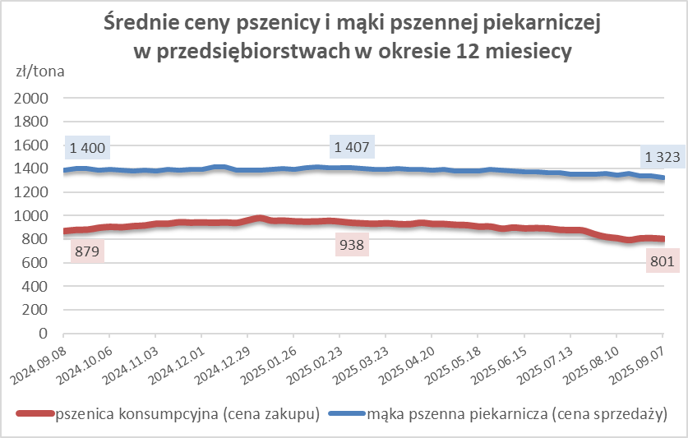
krupczatka | 450/500 | 2,239 | 2,143 | 4.5 | 1.2 | 1.5 | nld | 2,211 | * | nld | nld | * | 2,279 | 1,970 | 15.7
luksusowa | 550 | 2,514 | 2,355 | 6.8 | 8.7 | 9.2 | 3,263 | 2,684 | 21.6 | nld | nld | * | 1,577 | 1,700 | -7.3
 | Ogółem | - | - | - | 100.0 | 100.0 | - | - | - | - | - | - | - | - | -
PSZENNA | 450 | 2,139 | 2,041 | 4.8 | 6.5 | 6.4 | 1864 | 1914 | -2.6 | 2332 | 2268 | 2.8 | 1765 | 1677 | 5.3
detaliczna | 500 | 2,317 | 2,418 | -4.2 | 2.0 | 2.3 | 2333 | 2484 | -6.1 | 2601 | 2711 | -4.1 | 1793 | 1779 | 0.8
(paczkowana 1kg) | 550 | 2,541 | 2,344 | 8.4 | 0.5 | 0.6 | 3263 | 2684 | 21.6 | nld | 2251 | * | 1584 | 1573 | 0.7
 | 650 | 1,473 | 1,448 | 1.7 | 0.8 | 1.0 | nld | nld | * | nld | nld | * | nld | 1409 | *
 | Ogółem | - | - | - | 9.7 | 10.2 | - | - | - | - | - | - | - | - | -
PSZENNA | 450 | 1,474 | 1,551 | -5.0 | 1.9 | 1.5 | 1454 | 1460 | -0.4 | 1549 | 1734 | -10.7 | 1329 | 1336 | -0.5
piekarnicza | 500 | 1,405 | 1,444 | -2.7 | 15.3 | 8.5 | 1494 | 1510 | -1.1 | 1378 | 1426 | -3.4 | 1376 | 1365 | 0.8
(w workach) | 550 | 1,424 | 1,422 | 0.1 | 3.8 | 3.9 | 1426 | 1447 | -1.4 | 1447 | 1454 | -0.5 | 1395 | 1376 | 1.4
 | 650 | 1,321 | 1,341 | -1.5 | 1.5 | 1.8 | 1333 | 1303 | 2.3 | 1322 | 1366 | -3.3 | 1301 | 1256 | 3.6
 | 750 | 1,312 | 1,305 | 0.5 | 5.9 | 5.7 | 1292 | 1307 | -1.2 | 1350 | 1359 | -0.7 | 1261 | 1229 | 2.6
 | 850 | 1,369 | 1,426 | -4.0 | 0.2 | 0.2 | nld | 1447 | * | -- | -- | -- | nld | nld | *
 | Ogółem | - | - | - | 28.6 | 21.5 | - | - | - | - | - | - | - | - | -
PSZENNA | 450 | 1,291 | 1,259 | 2.6 | 2.2 | 1.9 | 1199 | nld | * | 1262 | 1250 | 1.0 | nld | nld | *
piekarnicza | 500 | 1,267 | 1,306 | -3.0 | 12.4 | 12.6 | 1208 | 1238 | -2.5 | 1348 | 1408 | -4.3 | 1313 | 1282 | 2.4
(luzem) | 550 | 1,371 | 1,394 | -1.6 | 19.0 | 25.3 | 1308 | 1233 | 6.1 | 1425 | 1436 | -0.7 | 1250 | 1352 | -7.6
 | 650 | 1,280 | 1,272 | 0.6 | 8.6 | 10.6 | 1207 | 1228 | -1.7 | 1361 | 1355 | 0.4 | 1210 | 1185 | 2.2
 | 750 | 1,189 | 1,208 | -1.5 | 10.9 | 10.1 | 1200 | 1227 | -2.2 | 1204 | 1211 | -0.6 | 1119 | 1163 | -3.8
 | 850 | 1,112 | 1,139 | -2.4 | 0.9 | 0.7 | nld | 1128 | * | nld | nld | * | nld | nld | *
 | Ogółem | - | - | - | 54.0 | 61.2 | - | - | - | - | - | - | - | - | -
ŻYTNIA | 580 | 1,246 | 1,256 | -0.8 | 0.3 | 0.2 | 1178 | 1216 | -3.1 | 1390 | 1359 | 2.3 | 1230 | 1240 | -0.8
piekarnicza | 720 | 1,218 | 1,252 | -2.7 | 3.1 | 2.4 | 1210 | 1272 | -4.9 | 1250 | 1283 | -2.6 | 1198 | 1206 | -0.7
(w workach) | 2000 | 1,228 | 1,230 | -0.2 | 0.3 | 0.3 | 1194 | 1205 | -0.9 | nld | nld | * | 1301 | 1248 | 4.2
 | Ogółem | - | - | - | 3.7 | 2.9 | - | - | - | - | - | - | - | - | -
ŻYTNIA | 580 | nld | nld | * | 0.1 | 0.0 | nld | -- | -- | nld | nld | * | -- | nld | --
piekarnicza | 720 | 1,061 | 1,074 | -1.2 | 3.8 | 4.1 | 1052 | 1070 | -1.7 | 1071 | 1102 | -2.9 | 1066 | 1066 | 0.1
(luzem) | 2000 | nld | nld | * | 0.1 | 0.1 | nld | nld | * | -- | -- | -- | -- | -- | --
 | Ogółem | - | - | - | 4.0 | 4.2 | - | - | - | - | - | - | - | - | -
 |  |  |  | Ogółem | 100.0 | 100.0

MąkaZAK
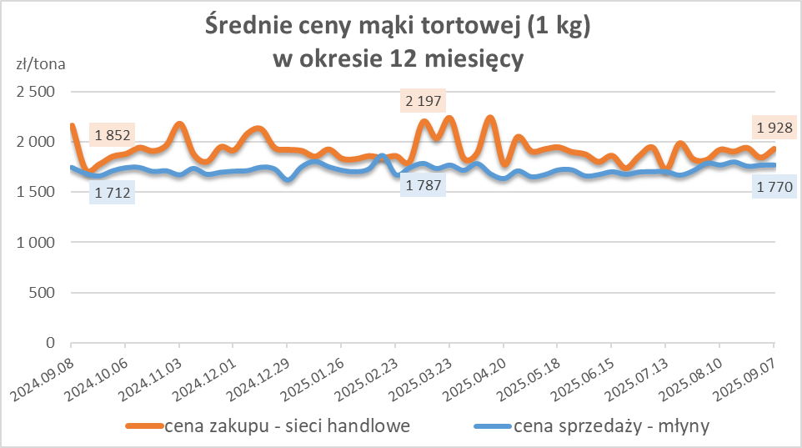
Średnie ceny zakupu mąki pszennej (ważniejszych rodzajów) płacone przez podmioty handlu detalicznego
w okresie: | 01 - 07.09.2025r.

Towar |  | POLSKA
 |  | Cena [zł/tona] |  | Zmiana
 |  | 2025-09-07 | 2025-08-31 | ceny [%]
PSZENNA detaliczna (1kg) wg rodzaju | Tortowa 450 | 1,928 | 1,842 | 4.7
 | Luksusowa 550 | 1,821 | 1,685 | 8.0
 | Wrocławska 500 | nld | 2,027 | *

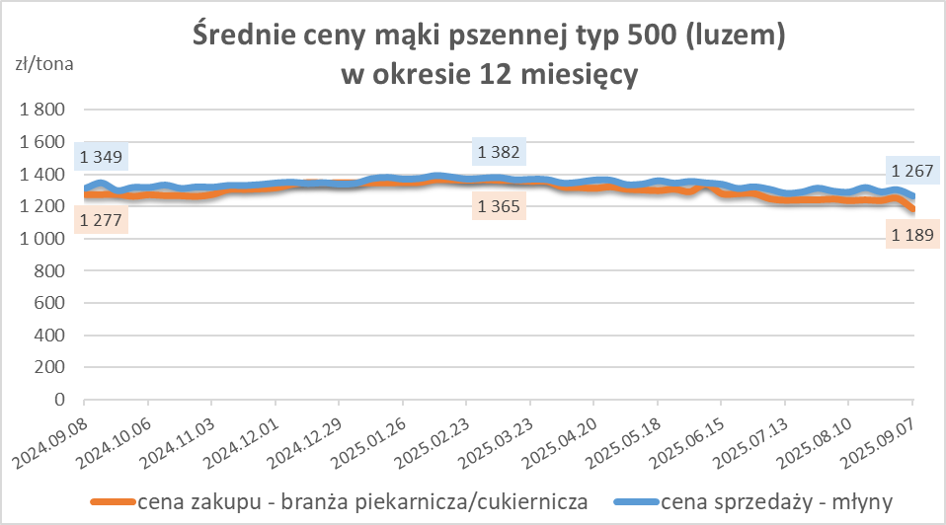
Średnie ceny zakupu mąki (ważniejszych rodzajów) płacone przez podmioty branży piekarsko-cukierniczej
w okresie: | 01 - 07.09.2025r.

Towar | Typ | POLSKA
 |  | Cena [zł/tona] |  | Zmiana
 |  | 2025-09-07 | 2025-08-31 | ceny [%]
Pszenna luzem | 500 | 1,189 | 1,254 | -5.2
 | 750 | 1,119 | 1,171 | -4.4
Żytnia luzem | 720 | 1,022 | 1,047 | -2.3
Pszenna w workach | 500 | 1,368 | nld | *
 | 750 | nld | nld | *
Żytnia w workach | 720 | 1,277 | 1,257 | 1.6

HZ wykresy
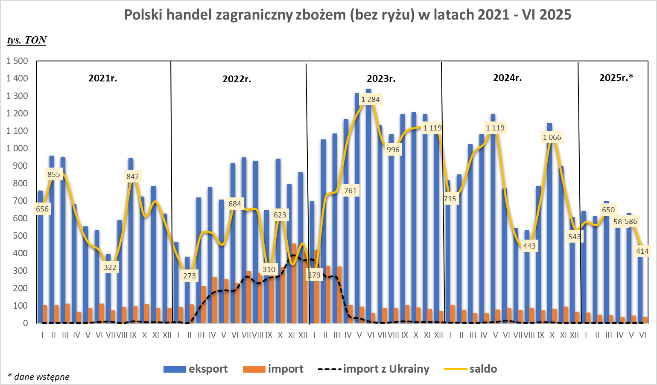
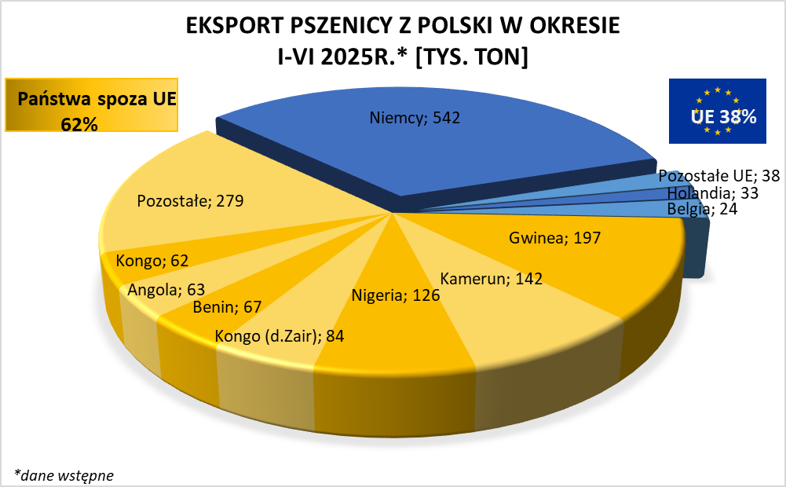
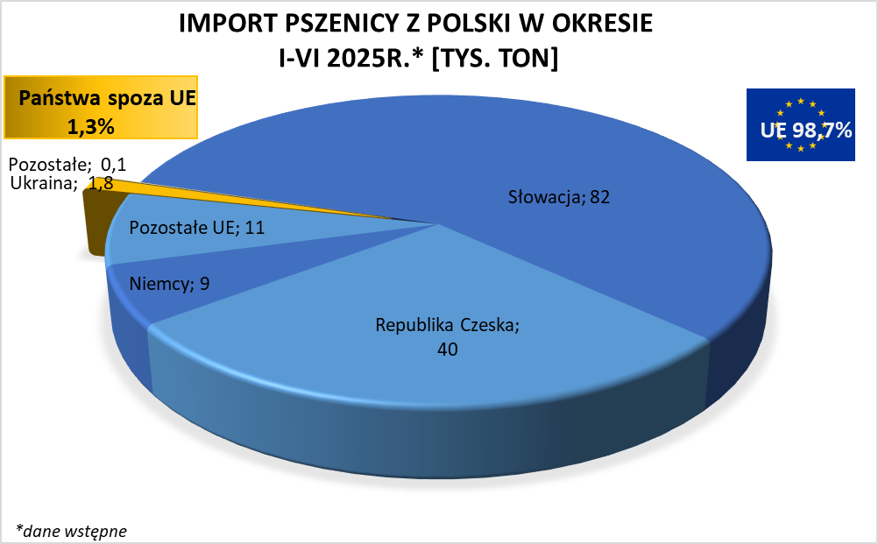

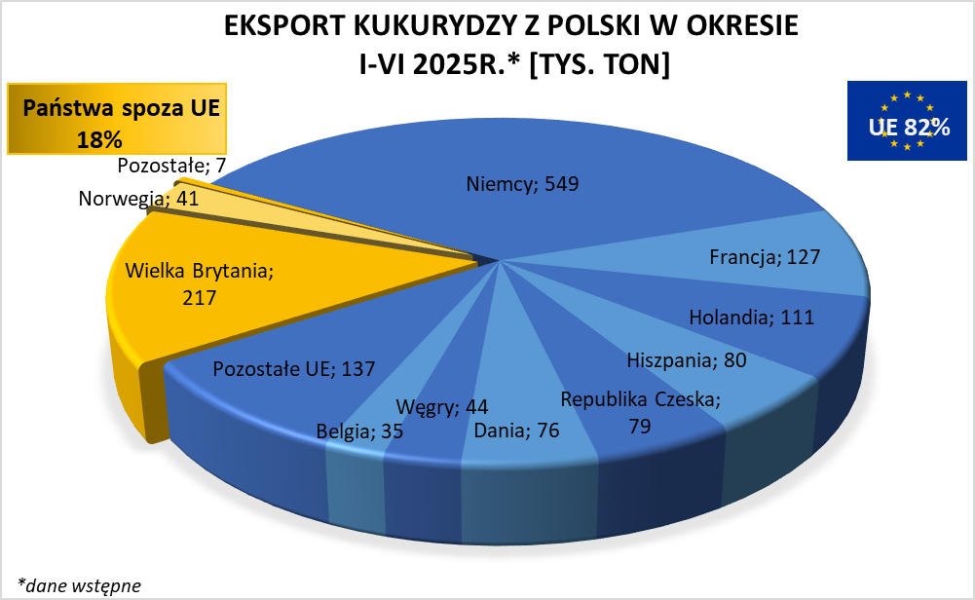
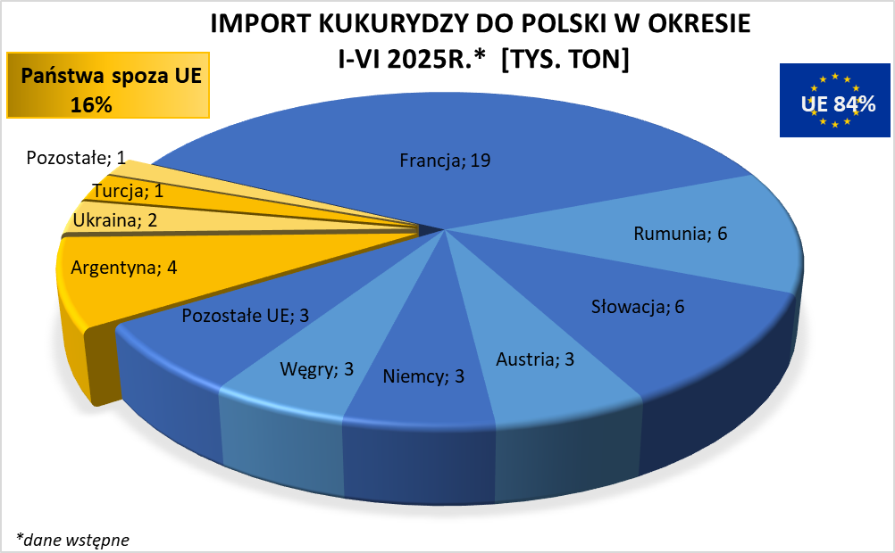

HZ wykresy 2024
